10おねがい（草刈等）
提出書類についてのお願い
※１～８の書類は、代表者印を必要としません。住所、会社名、代表者名の記入をお願いします。
1 |  | 業務着手届 |  |  | ※雇用保険被保険者証等の写しのマスキング例
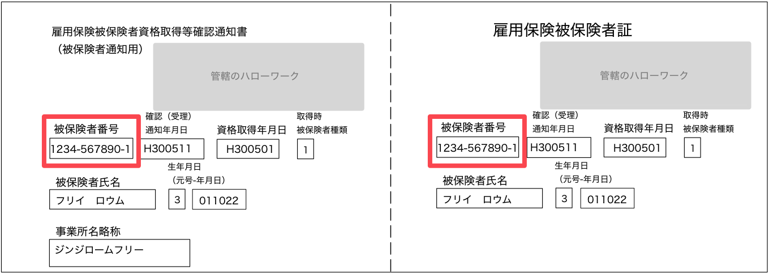
2 |  | 業務責任者通知書
 |  |  | 添付書類として、受注者と業務責任者との雇用関係を証する書類で下記４種のうち、いずれ
 |  | かの書類が必要です。
 |  | ア |  | 雇用保険被保険者証（雇用保険被保険者資格取得等確認通知書）の写し
 |  | イ |  | 健康保険・厚生年金保険被保険者標準報酬決定通知書の写し
 |  | ウ |  | 市町村民税等の特別徴収税額の通知書の写し等
 |  |  | ※ 令和7年12月2日以降、従来の健康保険証はマイナ保険証に移行されたため、雇用関係を証する
 |  |  | 書面として使用できません。また、マイナ保険証は、雇用関係を証する書面にはあたりません。
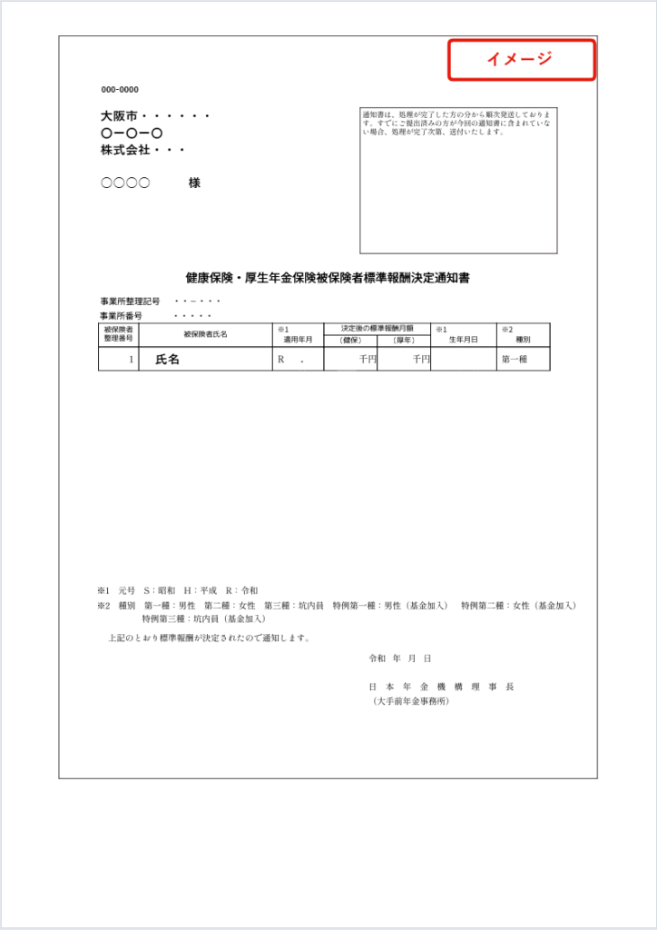
 |  |  | ※ 雇用保険被保険者証等の写しをとる際には、被保険者記号・番号及び保険者番号、
 |  |  | 本人の住所など雇用関係の確認に不要な事項にはマスキングを施してコピーするか、
 |  |  | 写しの該当部分を塗抹してください。
3 |  | 業務工程表
4 |  | 免税若しくは課税事業者届出書
5 |  | 誓約書
6 |  | 建設業退職金共済組合証紙購入状況報告書
7 |  | 業務完了届
8 |  | 受渡書
9 |  | 請求書
 |  |  | 請求書の金融機関については、口座名義を正しく記入すること。
 |  |  | 請求書と金融機関口座名義に差異がある場合、振込みが遅れますのでご注意ください。

 | ◎重要 |  |  | 準管内業者（支店、営業所等で指名登録している業者）の方で登録の際に、委任状にて、
 |  |  | 業務代金の受領を支店に委任されている場合は、請求書に記載する振込口座を支店の口座
 |  |  | にしてください。

１～５は、契約時に提出してください。
６～８は、業務完了時に成果品等と一緒に提出してください。

※ 各様式は、企業団ホームページに掲載していますのでご利用ください。 https://www.tksk.or.jp
 | （企業団情報/情報公開/入札情報/入札関連仕様書等/04 契約関係様式）

